화면 흐름
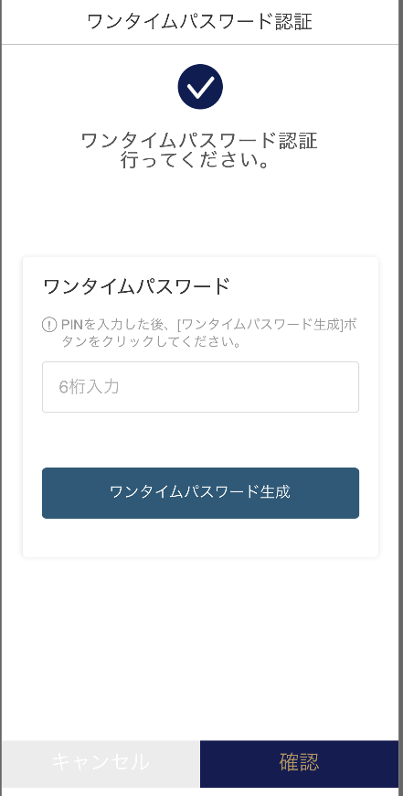 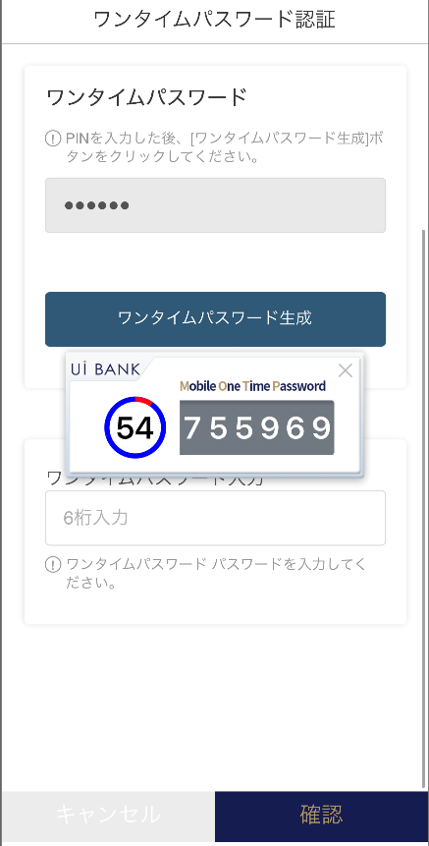  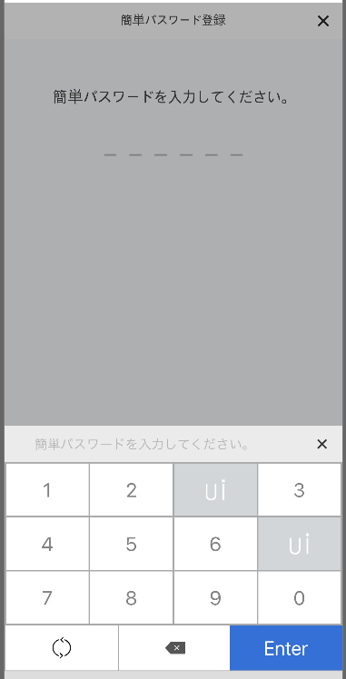 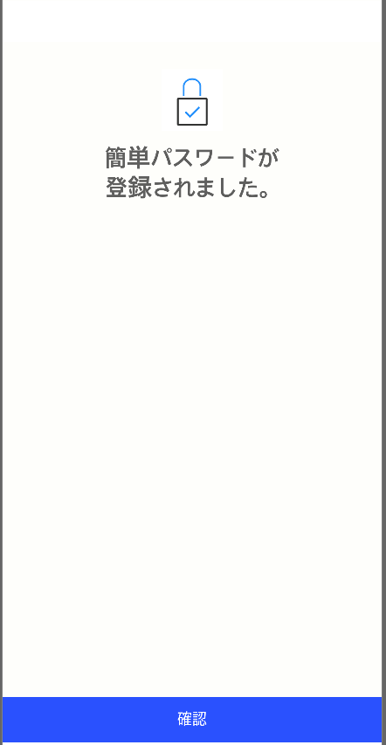 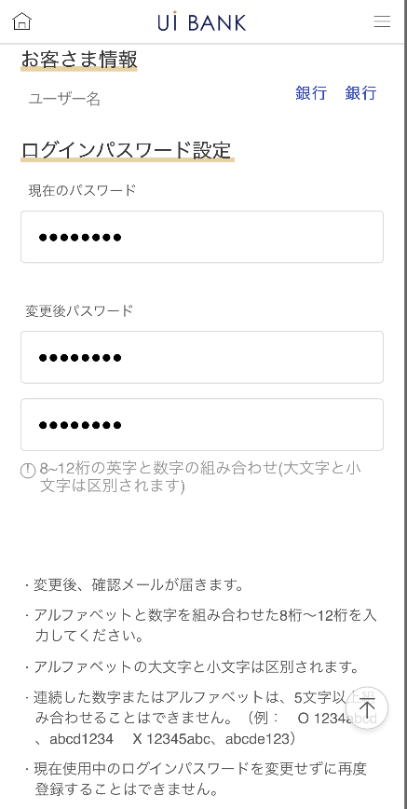 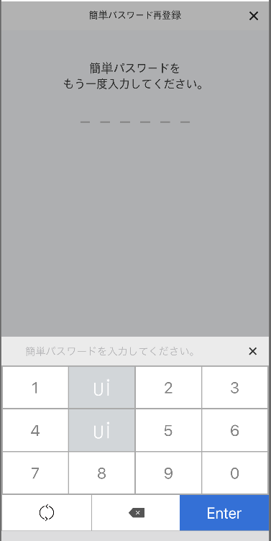  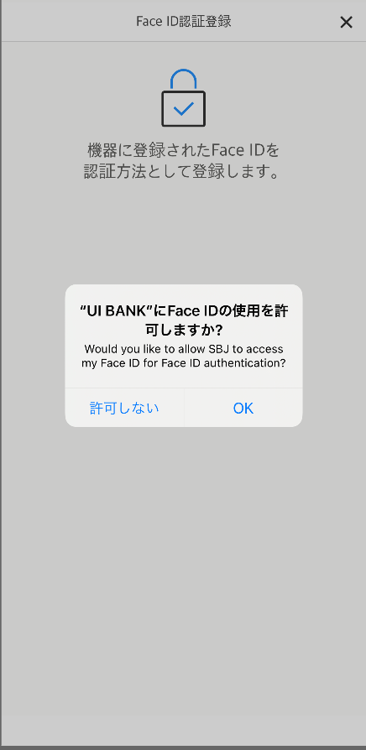
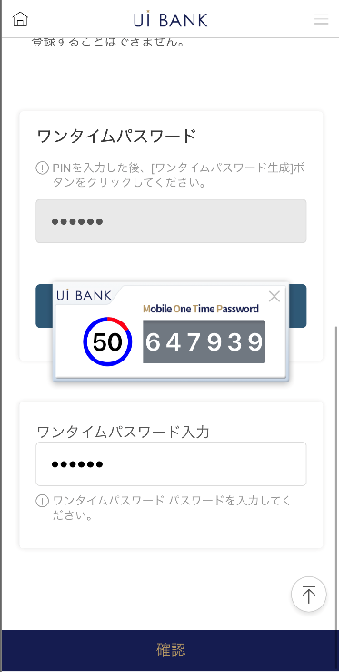
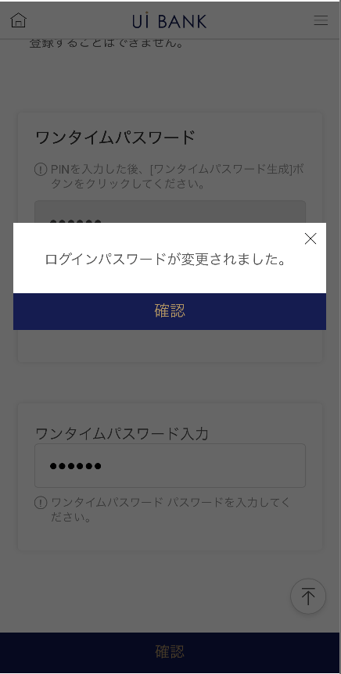
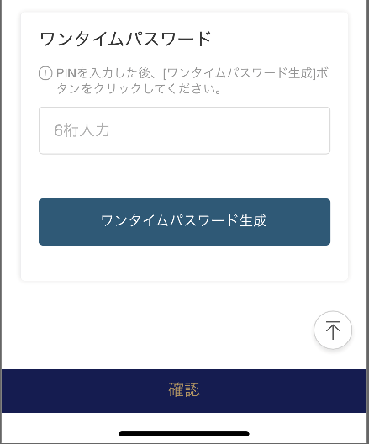
앱 기본 설계서 |  |  |  | 담당자 | 반짝임 |  | 확인일

 |  |  |  |  | DNX | 다케야마 | 확인일 | 2021-04-28

화면 코드 | NATIVE M0330M00 | 흐름 이름 | 환경 설정/보안 인증/로그인 방법 설정

STEP1
STEP2
STEP3

NATIVE_1_화면 레이아웃
앱 기본 설계서 |  |  |  |  |  |  |  |  | 담당자 | 반짝임 |  |  | 확인일

 |  |  |  |  |  |  |  |  |  | DNX | 다케야마 |  | 확인일 | 2021-04-28

요건 충족표 No. | 45 | 카테고리 | App PKG | 레벨 1 | 레벨 2 | 레벨 3 |  | 레벨 4 | 레벨 5
 |  |  |  | 모바일 앱 | 로그인 | 로그인 기능

요건 충족표 No. | - | 카테고리 | AITHERPKG | 레벨 1 | 레벨 2 | 레벨 3 |  | 레벨 4 | 레벨 5
 |  |  |  | - | - | -

화면 코드 | NATIVE | 화면명 | 환경 설정/보안 인증/로그인 방법 설정

화면 레이아웃: |  |  |  |  |  |  | 화면 설명:

 |  |  |  |  |  |  | 설정을 원하는 로그인 방법에 대해 선택. - 설정에 앞서 보안 매체 인증을 실시. ※ 또한, 설정 가능한 로그인 방법은 이하 4개를 준비. - 고객번호/PW에 의한 로그인(default)

1
2
3
4
5
6
7
8
9

 |  |  |  |  |  |  | 항목 설명

 |  |  |  |  |  |  | 항번 | 조작 | 선택/입력 내용 |  |  | 비고 |  | AiTHER와의 협력 (참조 소스 데이터)

 |  |  |  |  |  |  | 1 | － | 항상 표시 |  |  | - |  | -
 |  |  |  |  |  |  | 2 | － | 항상 표시 |  |  | - |  | -
 |  |  |  |  |  |  | 3 | － | 항상 표시 |  |  | - |  | -
 |  |  |  |  |  |  | 4 | 입력 | PIN 번호 입력 |  |  | - |  | -
 |  |  |  |  |  |  | 5 | 클릭 | - |  |  | 항목 번호 6 표시 |  | -
 |  |  |  |  |  |  | 6 | 표시 | - |  |  | - |  | -
 |  |  |  |  |  |  | 7 | 입력 | 항목 번호 6 입력 |  |  | - |  | -
 |  |  |  |  |  |  | 8 | 클릭 | - |  |  | 왼쪽 화면으로 전환 |  | -
 |  |  |  |  |  |  | 9 | 클릭 |  |  |  | M2098S04로 전환 |  | -
 |  |  |  |  |  |  | 10
 |  |  |  |  |  |  | 11
 |  |  |  |  |  |  | 12
 |  |  |  |  |  |  | 13
 |  |  |  |  |  |  | 14
 |  |  |  |  |  |  | 15
 |  |  |  |  |  |  | 키라보시 님 코멘트 & 디자인 변경 코멘트 (요구 사항 정의 참조) |  |  |  |  |  |  | 대응 확인
 |  |  |  |  |  |  | No. | 내용
 |  |  |  |  |  |  | 1 | 「지문/Face ID 인증」, 「간단 패스워드」, 「고객 번호/패스워드」 각각의 문자・아이콘을 크게 하고 싶다. |  |  |  |  |  | 항번 1 대응제
 |  |  |  |  |  |  | 2 | 로그인 방법의 하단에 설명 문장을 추가한다. (연필 기호는~, 둥근 화살표는~, 쓰레기통 기호는~, 등) |  |  |  |  |  | 항번 1 대응 예정
 |  |  |  |  |  |  | 3 | 보안 매체 인증 → 일회용 패스워드 인증으로 문장을 변경하고 싶습니다. |  |  |  |  |  | 항번2 대응제
 |  |  |  |  |  |  | 4 | 「모바일 OTP」 「OTP 패스워드」 「Mobile One Time Password」등의 표기를 모두 「원타임 패스워드」에 통일하고 싶다. |  |  |  |  |  | 항번3・5 대응제
 |  |  |  |  |  |  | 5 | 취소 확인 글꼴을 늘리고 싶습니다. |  |  |  |  |  | 대응 7 대응 완료
 |  |  |  |  |  |  | 6
 |  |  |  |  |  |  | 7
 |  |  |  |  |  |  | 8
 |  |  |  |  |  |  | 9
 |  |  |  |  |  |  | 10

NATIVE_2_화면 레이아웃
앱 기본 설계서 |  |  |  |  |  |  |  |  | 담당자 | 반짝임 |  |  | 확인일

 |  |  |  |  |  |  |  |  |  | DNX | 다케야마 |  | 확인일 | 2021-04-28

요건 충족표 No. | 45 | 카테고리 | App PKG | 레벨 1 | 레벨 2 | 레벨 3 |  | 레벨 4 | 레벨 5
 |  |  |  | 모바일 앱 | 로그인 | 로그인 기능

요건 충족표 No. | - | 카테고리 | AITHERPKG | 레벨 1 | 레벨 2 | 레벨 3 |  | 레벨 4 | 레벨 5
 |  |  |  | - | - | -

화면 코드 | NATIVE | 화면명 | 환경 설정/보안 인증/로그인 방법 설정

화면 레이아웃: |  |  |  |  |  |  | 화면 설명:

[簡単パスワード設定]
1
2
3
4
5
6
7
8
9
[指紋/FaceID認証設定]
10
11
 |  |  |  |  |  |  | - 설정을 원하는 로그인 방법에 따라 다음과 같이 설정합니다. 설정이 완료되면 각각의 완료 화면이 표시. [지문/FaceID 인증] 이용 단말이 요구하는 FaceID/지문 인증의 인증을 실시. [간단 패스워드] 이용하고 싶은 간단 패스워드(숫자 6자리)를 입력. 재확인을 위해 재입력.

 |  |  |  |  |  |  | 항목 설명

 |  |  |  |  |  |  | 항번 | 조작 | 선택/입력 내용 |  |  | 비고 |  | AiTHER와의 협력 (참조 소스 데이터)

 |  |  |  |  |  |  | 1 | － | 항상 표시 |  |  | - |  | -
 |  |  |  |  |  |  | 2 | 클릭 | - |  |  | M2098S01로 전환 |  | -
 |  |  |  |  |  |  | 3 | 클릭 | - |  |  | 이용단말에 등록된 보안인증을 이용 |  | -
 |  |  |  |  |  |  | 4 | － | 항상 표시 |  |  | - |  | -
 |  |  |  |  |  |  | 5 | 클릭 | - |  |  | A0100S32로 전환 |  | -
 |  |  |  |  |  |  | 6 | 입력 | 숫자 6자리 입력(항번 7 사용) |  |  | - |  | -
 |  |  |  |  |  |  | 7 | 클릭 | - |  |  | - |  | -
 |  |  |  |  |  |  | 8 | 입력 | 항목 번호 6 재입력 (항 번호 9 사용) |  |  | - |  | -
 |  |  |  |  |  |  | 9 | 클릭 | - |  |  | - |  | -
 |  |  |  |  |  |  | 10 | － | 항상 표시 |  |  | - |  | -
 |  |  |  |  |  |  | 11 | 클릭 | - |  |  | A0100S32로 전환 |  | -
 |  |  |  |  |  |  | 12
 |  |  |  |  |  |  | 13
 |  |  |  |  |  |  | 14
 |  |  |  |  |  |  | 15
 |  |  |  |  |  |  | 키라보시 님 코멘트 & 디자인 변경 코멘트 (요구 사항 정의 참조) |  |  |  |  |  |  | 대응 확인
 |  |  |  |  |  |  | No. | 내용
 |  |  |  |  |  |  | 1 | 전체적으로 문자·아이콘을 크게 하고 싶다. |  |  |  |  |  | 본 화면 '대응 완료
 |  |  |  |  |  |  | 2 | 키보드의 캐릭터를 삭제합니다. |  |  |  |  |  | 항번7・9 대응제
 |  |  |  |  |  |  | 3 | 확인 글꼴을 늘리고 싶습니다. |  |  |  |  |  | 항번 11 대응제
 |  |  |  |  |  |  | 4
 |  |  |  |  |  |  | 5
 |  |  |  |  |  |  | 6
 |  |  |  |  |  |  | 7
 |  |  |  |  |  |  | 8
 |  |  |  |  |  |  | 9
 |  |  |  |  |  |  | 10

M0330M00_화면 레이아웃
앱 기본 설계서 |  |  |  |  |  |  |  |  | 담당자 | 반짝임 |  |  | 확인일

 |  |  |  |  |  |  |  |  |  | DNX | 다케야마 |  | 확인일 | 2021-04-28

요건 충족표 No. | 45 | 카테고리 | App PKG | 레벨 1 | 레벨 2 | 레벨 3 |  | 레벨 4 | 레벨 5
 |  |  |  | 모바일 앱 | 로그인 | 로그인 기능

요건 충족표 No. | - | 카테고리 | AITHERPKG | 레벨 1 | 레벨 2 | 레벨 3 |  | 레벨 4 | 레벨 5
 |  |  |  | - | - | -

화면 코드 | M0330M00 | 화면명 | 환경설정/보안인증/로그인 비밀번호 변경

화면 레이아웃: |  |  |  |  |  |  | 화면 설명:

1
2
3
4
5
6
7
8
9
10
12
13
11
 |  |  |  |  |  |  | - 로그인 비밀번호 변경 접수

 |  |  |  |  |  |  | 항목 설명

 |  |  |  |  |  |  | 항번 | 조작 | 선택/입력 내용 |  |  | 비고 |  | AiTHER와의 협력 (참조 소스 데이터)

 |  |  |  |  |  |  | 1 | 표시 | - |  |  | - |  | -
 |  |  |  |  |  |  | 2 | 입력 | 현재 로그인 비밀번호 입력 |  |  | - |  | -
 |  |  |  |  |  |  | 3 | 입력 | 변경 후 비밀번호 입력 |  |  | - |  | -
 |  |  |  |  |  |  | 4 | 입력 | 변경 후 비밀번호 재입력 |  |  | - |  | -
 |  |  |  |  |  |  | 5 | － | 항상 표시 |  |  | - |  | -
 |  |  |  |  |  |  | 6 | － | 항상 표시 |  |  | - |  | -
 |  |  |  |  |  |  | 7 | 입력 | PIN 번호 입력 |  |  | - |  | -
 |  |  |  |  |  |  | 8 | 클릭 | - |  |  | 항목 번호 9 표시 |  | -
 |  |  |  |  |  |  | 9 | 표시 | - |  |  | - |  | -
 |  |  |  |  |  |  | 10 | 입력 | 항목 번호 9 입력 |  |  | - |  | -
 |  |  |  |  |  |  | 11 | 클릭 | - |  |  | - |  | -
 |  |  |  |  |  |  | 12 | － | 자동 표시 |  |  | - |  | -
 |  |  |  |  |  |  | 13 | 클릭 | - |  |  | M2098S01로 전환 |  | -
 |  |  |  |  |  |  | 14
 |  |  |  |  |  |  | 15
 |  |  |  |  |  |  | 키라보시 님 코멘트 & 디자인 변경 코멘트 (요구 사항 정의 참조) |  |  |  |  |  |  | 대응 확인
 |  |  |  |  |  |  | No. | 내용
 |  |  |  |  |  |  | 1 | 고객 정보~로그인 패스워드 설정까지의 항목으로 문자를 크게 하고 싶다. |  |  |  |  |  | 항번 1・2 대응제
 |  |  |  |  |  |  | 2 | 「모바일 OTP」 「OTP 패스워드」 「Mobile One Time Password」등의 표기를 모두 「원타임 패스워드」에 통일하고 싶다. |  |  |  |  |  | 항번6 대응제
 |  |  |  |  |  |  | 3 | 확인 글꼴을 늘리고 싶습니다. |  |  |  |  |  | 항번 11・13 대응제
 |  |  |  |  |  |  | 4
 |  |  |  |  |  |  | 5
 |  |  |  |  |  |  | 6
 |  |  |  |  |  |  | 7
 |  |  |  |  |  |  | 8
 |  |  |  |  |  |  | 9
 |  |  |  |  |  |  | 10

